计划 (2)
模块 | 项目 | 优先级 | 预计完成时间 | 负责人 | 状态 | 备注
workflow | workflow发布、审批 |  | 2025.1.22 | zhiguo | done | todo:从市场加入的workflow，修改后变为draft状态
 | 新增问题分类节点(Question classifier Node)，类似于dify的问题分类节点 |  | 2025.1.22 | huangpan | done | 判断-名字
 | workflow个人记录保存查看（点击已存在的workflow卡片可以再次进行加载编辑） |  | 2025.1.22 | qingsong | done
 | human in the loop node task type 新增 assign questionnaire survey任务类型 需要增加下拉appID选项，目的是把问卷调查app分发出去， 需要增加支持多人，目的是提供需要填写问卷调查的人员， view output 提供查看每个人的进度(done、ToDo)以及每个人填写结果的展示功能， 点击展示按钮，将弹出每个人的问卷调查展示UI悬浮框 搭建测试场景 |  | 2025.1.25 | guanghao | done
 | 在app node的view output里加dashboard disk的结果，使用画布的读取逻辑 |  | 2025.1.25 | qingsong | done
 | 节点数据流重构，每个node的数据需要分开，提供统一保存数据和提取数据接口 |  | 2025.1.25 | huangpan | ongoing
 | human in the loop, node configure卡顿问题解决 |  | 2025.1.25 | huangpan
 | workflow执行过程中的进度展示，执行结果可读性优化，数据提供下载 |  | 2025.1.25 | zhiguo | ongoing
 | node删除有时候删不掉 |  |  | zhiguo
 | 集成 |  | 2025.1.26 |  | ongoing
 | workflow实例化
 | 并联的逻辑，多个节点的输出汇聚到一个节点
 | workflow实例后台运行和管理
原有流程打通 | 原始数据导出，filter。新增一个页面负责原始数据的导出，原始数据指的是被标签化后的数据，可以通过标签进行筛选，标签目前包含流程，人员，app，事件，时间，支持通用维度。原始数据本身包含字段：event_locations, important_values, result_description, event_involved_enetities, event_description, tag_time, event_time_node, trigger_description。 筛选使用下拉框+搜索，可以预览前5条记录，通过export按钮导出和预览格式相同的excel文件 | 4 | 3人天 | qingsong
 | 流程维度数据导入UI，新增一个维度导入界面，可以查看当前存在的维度，可以删除维度(对原本的数据会删除这个维度相关的边)，导入时需要选择类型是流程还是通用，选择流程维度时，需要上传一个结构类似Process Classfication Framework APQC for Education.xlsx的excel文件，导入逻辑是增量更新，只会变化和之前不同的部分，是否变化取决于ID和Name的对应是否和之前一致 | 2 | 3人天 | guanghao | 2.2
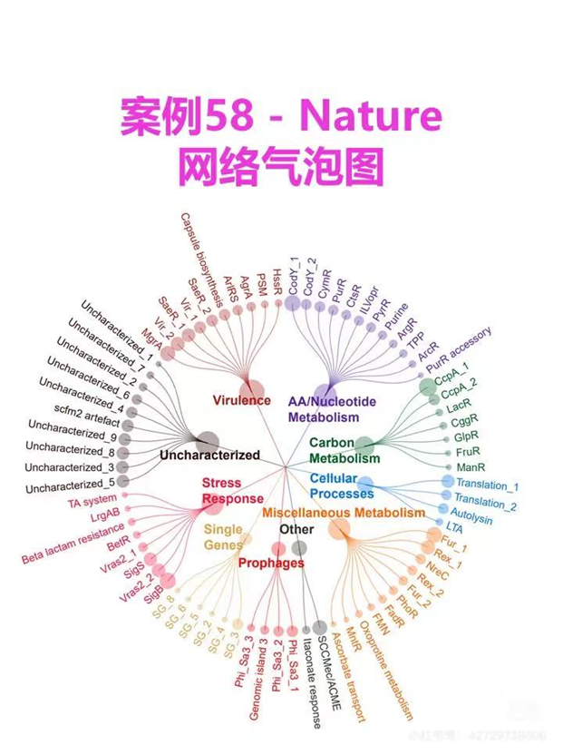
 | 通用维度导入UI，在维度导入界面，选择通用维度时，需要提供一个统一样式的excel文件，然后设置通用维度的名称，这个名称需要唯一，不能和之前的维度重复，导入后在打标签时,数据导出界面，决策助手都可以使用通用维度标签(决策助手需要适配通用维度的增加) | 3 | 4人天 | qingsong | 2.6
 | 主数据利用policy library复用管理，主数据类型支持多少种？修改policy library界面为主数据library，支持不同主数据间的切换，每个主数据的管理流程完全复用policy library，（当前复用policy library逻辑无法让主数据被app和决策助手感知到主数据）允许增加主数据，编辑管理功能。 | 5 | 4人天 | qingsong | 2.4
 | 主数据需要被foundation的agent感知到，政策先用md的方式（mongodb） | 6 | 4人天 | qingsong | 2.12
 | ask ai的agent prompt暴露，包括战略把关者和决策产生者。ask ai的几个角色分开，通过下拉框选择 | 7 | 2人天 | guanghao | 2.14
可视化 | 2维的数据筛选语义热点图, 类似wizmap的展示形态. 提供一个可视化页面，筛选逻辑和原始数据导出的筛选逻辑一致，提供多个下拉复选框，选择好筛选范围后，语义图展示的是筛选出的原始数据的语义图，语义来源为原始数据多个字段的拼接。（不包含vision图层）尝试时间筛选 | 9 | 3人天 | guanghao
 | 亮灯图，用类似wizmap 散点图展示的逻辑(x:流程，事件，y:BU，部门) 可换成右侧这个图来展示 | 8
 | 决策助手决策流程步骤可视化，参考右图。内圈维度，外圈简短的2-3字原因，点开查看evidence，可以选择单一维度和全局维度，组合维度 | 7 | 5人天 | guanghao | 2.14
新手指引 | 新手指引(主数据的导入)，staff, vendor, customer, payroll, policy, process，ken会提供完整的流程和每一步需要导入的文件，就是初始化，汇总界面，收到了没收到 |  | 需要拿到流程再估计，10人天？ | qingsong |  | 文件格式必须固定 对于政策文件管理员需要一次性上传所有文件？不需要 需要走管理员审核场景吗？需要 vendor, customer, payroll给agent查询
自动化 | 搭建采购场景的workflow，包括app，其他节点等（生成workflow的前置条件） |  |  | rachel
 | 在ask ai的聊天助手里，根据用户意图、主数据和专用光盘信息（需要提供：内部控制等规则）生成workflow的模板，给个链接。生成的workflow准确度不保障，只能保证可以加载出来并且逻辑上是通顺的，但是其中每个节点的配置仍然需要人工去确认和修改 | 11 | 7人天 | qingsong
 | 从流程主数据生成光盘模板，可以在app里进行修改，在流程维度导入的页面添加按钮调用(不确保可以在无人工干预下直接运行，需要人工修改)，可以根据前缀结构序号规定生成的范围 | 10 | 3人天 | guanghao
 | app的standard使用界面信息量需要密集一些，左侧app框体小一些、图标小一点，右侧app使用界面，删除整体无用的文字显示，历史记录展示，点击切换 |  | 4人天
人员主数据变更与测试修改 | （1）在BU上一级新增以及BU Group分支 （2）新增Function和Sub-Function， 代替Department （3）政策库权限使用Funciton控制 （4）邮箱大小写需要设置为不敏感 （5）组织职能绑定用户配置优化(head变换为owner) （6）GRC Advisor无法配置问题 （7）Role数据支持导出 （8）用户管理界面用户表，提供排序功能 （9）Role页面添加用户界面美化 | 1 | 2人天 | qingsong | 1.30

